상품제안서
수첩형 종합 메모잇(20매) (주문제작형) | 상품코드: S05314

 |  |  |  |  |  |  | 02-713-8555 | www.synergygift.co.kr
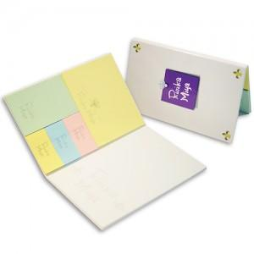

【상세/제작정보】 | 튼튼한 커버와 다양한 내지가 포함되어있는 퀄리티높은 종합메모잇

【인쇄/포장옵션】 | 풀칼라 / OPP(비닐)

【공급단가】 | 수량 | 1,000~ | 2,000~ | 3,000~ | 5,000~ | 10,000~
*VAT별도 | 단가 | 780원 | 740원 | 580원 | 500원 | 420원

【상품 URL】 | https://www.synergygift.co.kr:443/src/goods_detail.php?gdno=5651

